画面
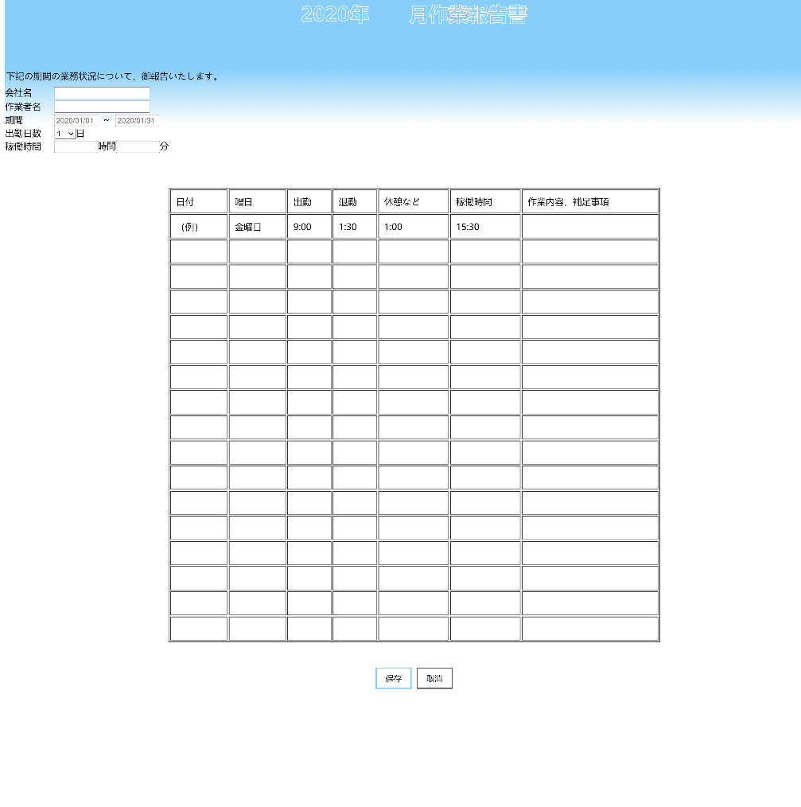
画面名 | バージョン | 画面url
勤務表提出画面 | 0.1 | /dutytable.html
画面レイアウト |  | 概要
 |  | 社員が毎月の現場情報、出勤状況などを入力して保存できる。

